Sheet1
Descripcion | Comando Git Bash | Notas
Verificar si tenemos instalado git | git --version | Hacer uso de Git Bash y no CMD | Confoguracion inicial
Colocar la configuracion que se va realizar de manera local y colocamos nuestro nombre a la configuracion | git config --global user.name "Daniel Bustos"
Configurar el correo electronico | git config --global user.email daniellanda999@gmail.com
Configurar el editor de texto | git config --global core.editor "code --wait" | El --wait se utiliza para que la consola se espere hasta que cerremos el editor
Ver archivo de configuracion global | git config --global -e
Configurar git para detectar los saltos de linea al subir el codigo | git config --global core.autocrlf true | En el caso de que seas de linux o mac debes colocar input en vez de true
Consultar todos los comandos para la configuracion de git | git config -h
Comando para ver los archivos del directorio donde estoy | ls
Comando para ver en que directorio estoy | pwd
Entrar en carpetas de directorio | cd | Esto igual que en windows
Salir de las carpetas del directorio | cd ..
Inicializar un repositorio de git | git init
Mostrar los archivos ocultos de un directorio | ls -a
Limpiar la consola de comandos de Git bash | clear
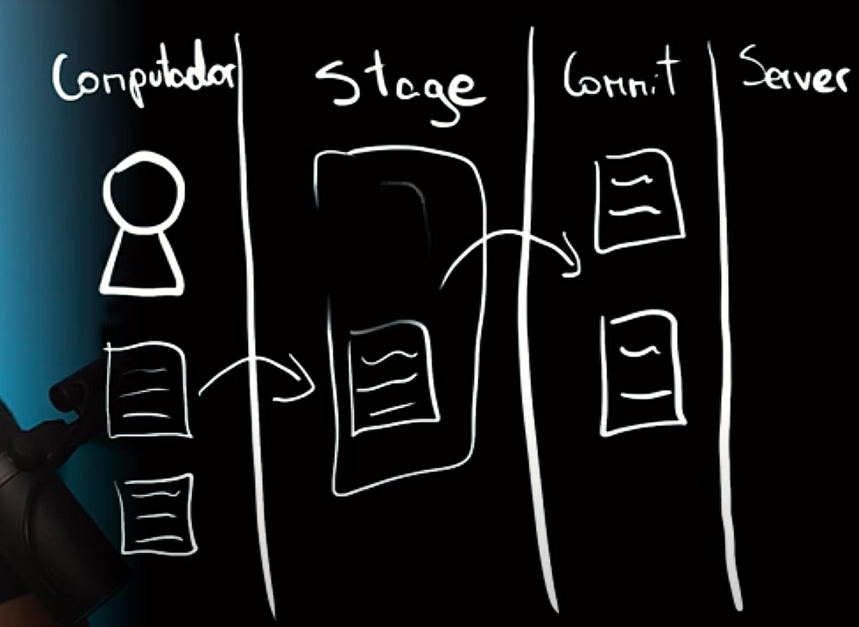
Para abrir mi editor de la carpeta en la que me encuentro | code .
para detectar el estatus de nuestro repositorio, como que archivos tenemos sin que se esten guardando | git status
Agregar los archivos que vamos a preparar para subir | git add nombre_archivo.extension | Si queremos por ejemplo incluir solo los archivos con una extension especifica colocamos solo .txt o la extension de los archivos. En caso de que quedamos agregar todos los archivos simplemente con el .
Comprometer los archivos o hacer commit para antes del servidor | git commit -m "Texto para ese comit que tenga sentido" | En el texto necesitamos colocar algo que tenga sentido de lo que se realizo dentro de esos commits
Eliminar un archivo del repositorio | rm nombre_archivo.txt
Para ahorrarnos el add al eliminar | git rm nombre_archivo.txt | Con esto nos ahorramos el git add y directamente se queda preparado para hacer commit
Sacar un archivo dentro de la etapa de stage | git restore --staged nombre_archivo.txt | Esto nos sirve para poder sacar elementos que esten preparados para hacer commits
Recuperar archivos eliminados | git restore archivo1.txt
Reenombrar archivos | mv nombre_archivo_old.txt nombre_archivo_new
Omitir archivos al hacer commit | Creamos en el directorio el .gitignore y ahi colocamos el nombre de los archivos o carpetas que no vamos a incluir y luego hacemos un git add al archivo .gitignore
Ver especificamente cuales son los cambios que estoy haciendo | git diff
Mostrar todos los cambios que se encuentran en staged | git diff --staged
Ver en que rama nos encontramos | git branch
Crear una rama | git checkout -b nombre_rama
Mostrar el contenido de un archivo | cat nombre_archivo
Cambiar de rama | git checkout nombre_rama
Cargar una rama a la rama principal | git merge nombre_rama_a_traer
Subir al servidor los cambios que tenemos en commit | git push -u origin nombre_rama | git push -u master
Seleccionar un repositorio de git | git remote add origin LinkDelRepositorio
Colocar los commits dentro del repositorio seleciconado | git push -u origin nombre_rama

